4.2
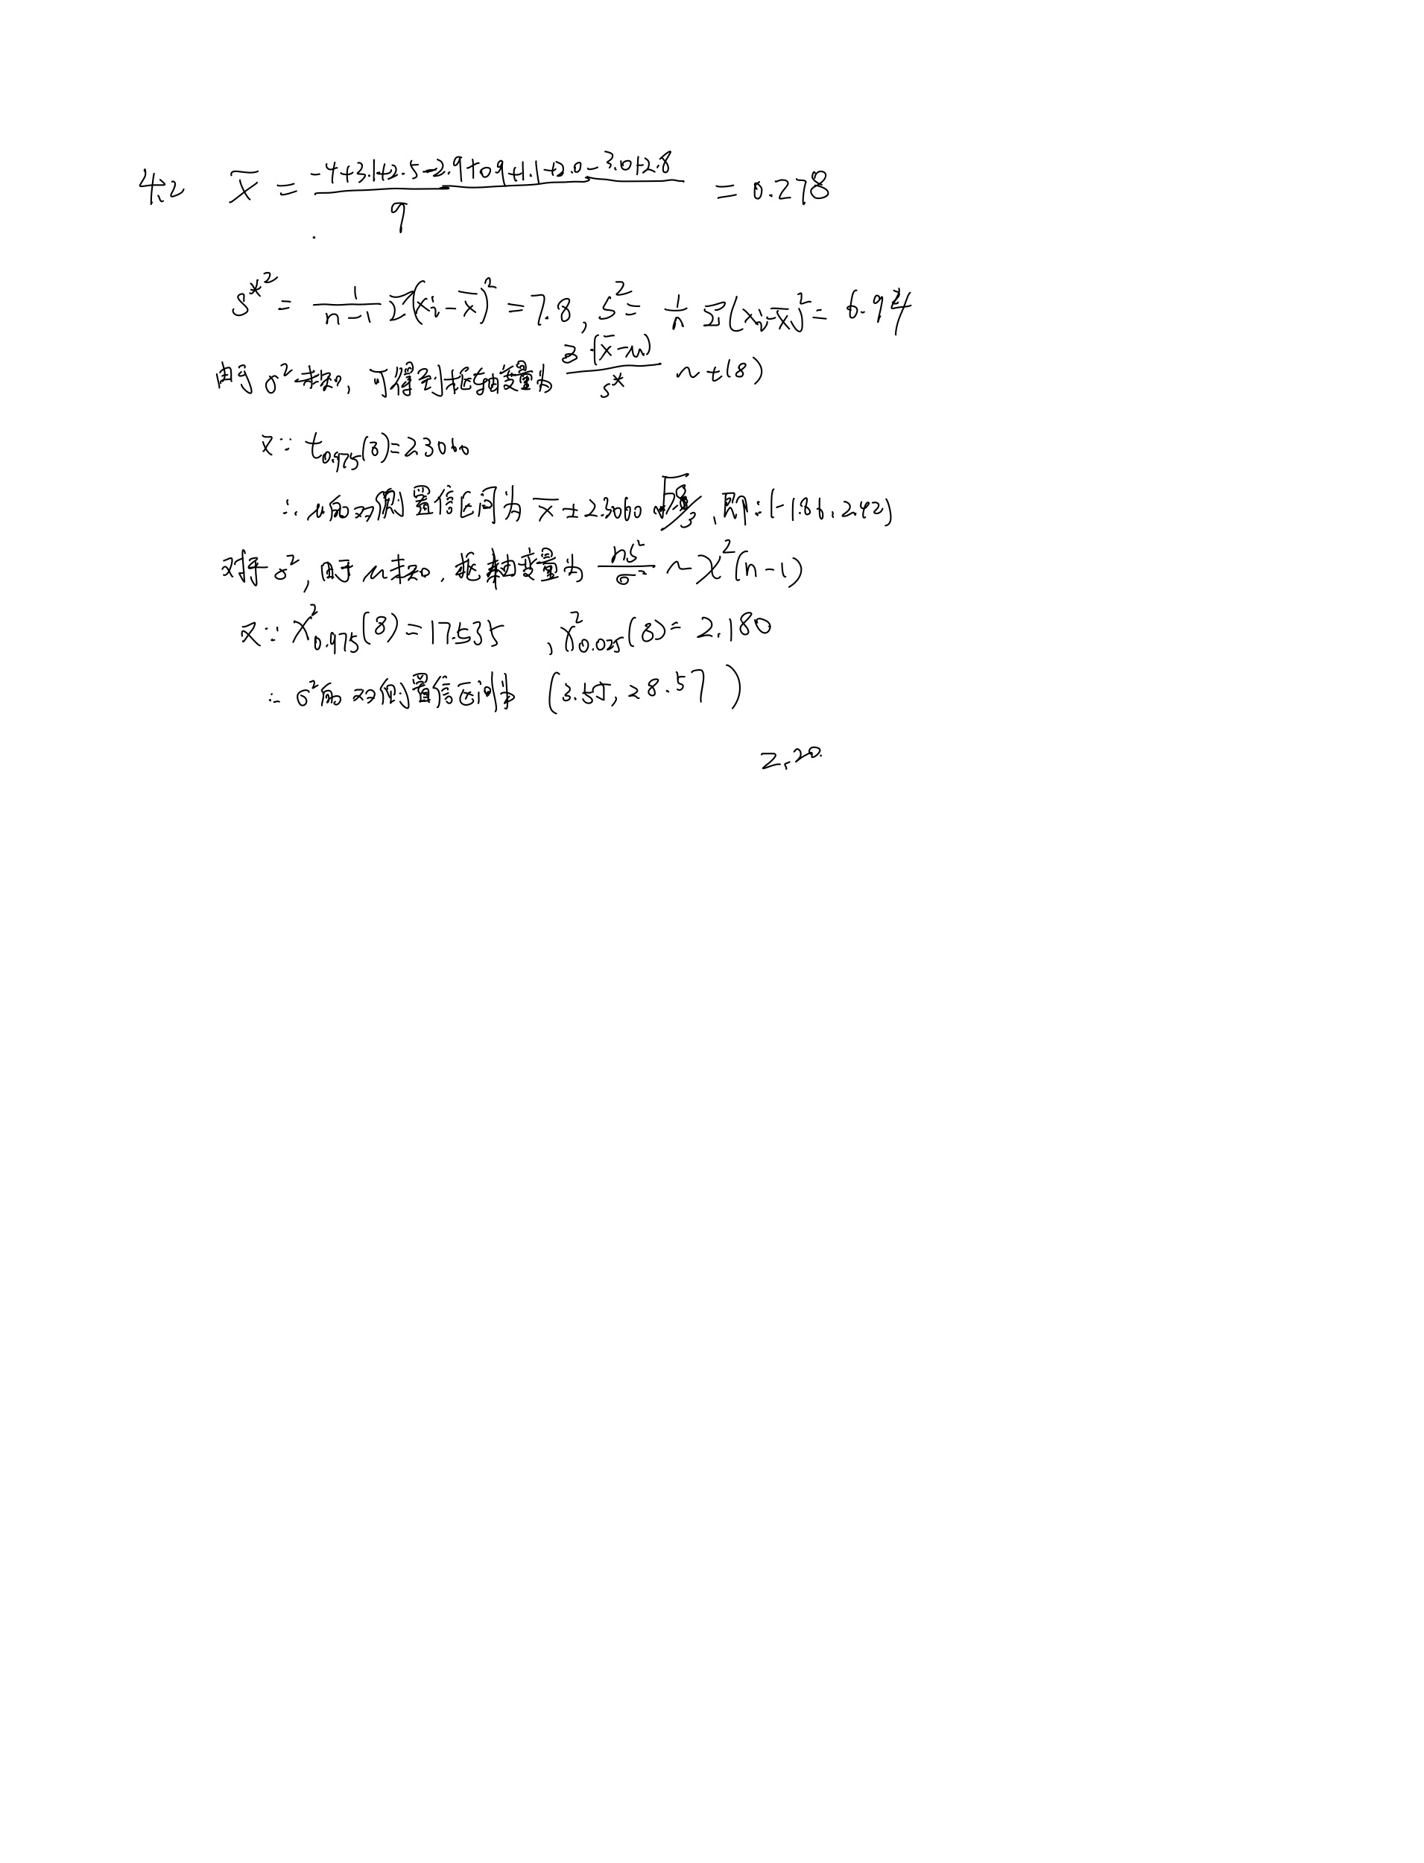
4.2 某手表厂生产的手表的日走时误差（单位：s/d)服从正态分布N(u,sigma^2)，检验员从装配线上随机地抽取9只进行检测，检测的结果如下：-4.0，3.1，2.5，-2.9，0.9，1.1，2.0，-3.0，2.8 求该厂生产手表的日走时误差的均值u和方差sigma^2的双侧置信区间。（假设置信水平为0.95）
解：

4.4
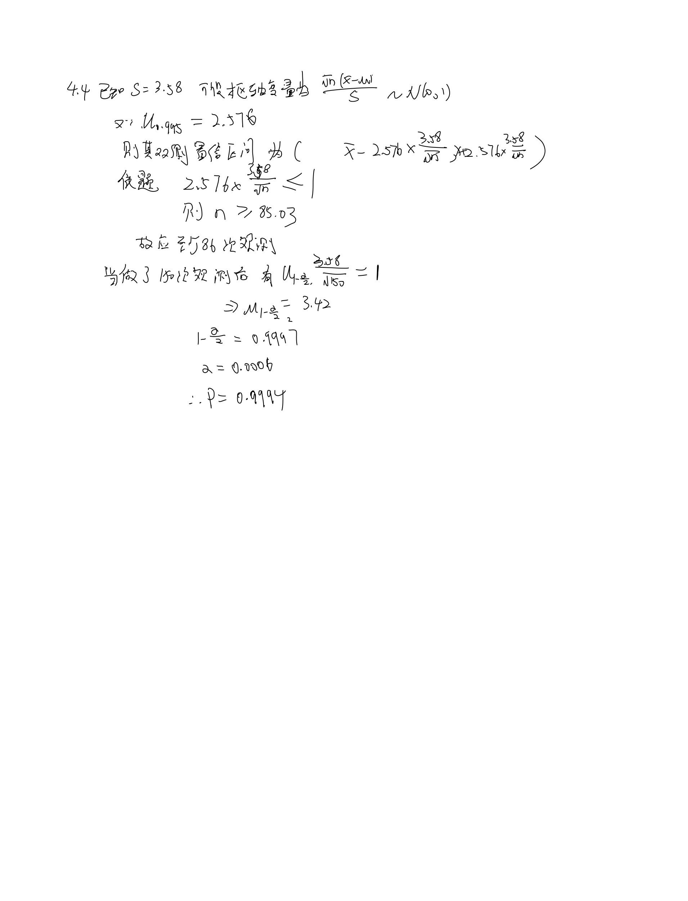
4.4 在交通工程中，需要测定车速（单位：km/h）。由以往的经验知道：测量值服从标准差为3.58的正态分布。假定所有的观测都是相互独立的。 （1）至少应作多少次观测，才能以99%的可靠性保证平均测量值的误差在正负1之间？ （2）现在作了150次观测，试问平均测量值的误差在正负1之间的概率有多大？
解：

4.6
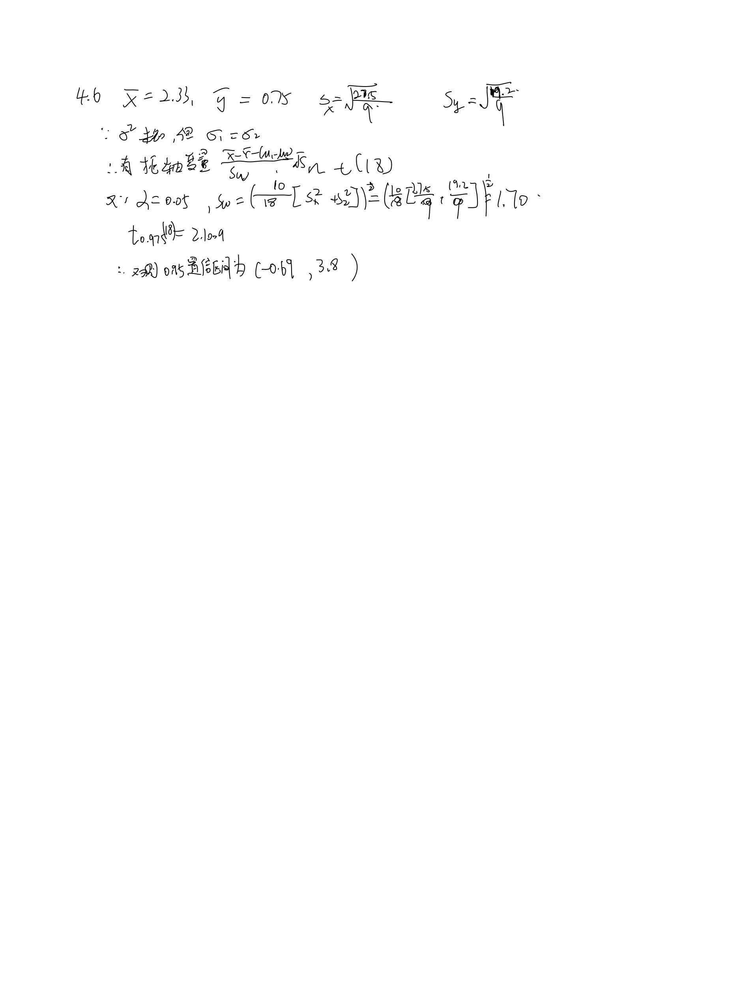
4.6 为了比较甲、乙两种显像管的使用寿命X和Y，随机地抽取甲、乙两种显像管各10只，得数据x1,…,x10和y1,…,y10（单位：10^4h)，且由此算得xbar=2.33,ybar=0.75,(m-1)s_{x}^2=27.5,(n-1)s_{y}^2=19.2。假定两种显像管的使用寿命均服从正态分布，且由生产过程知道它们的方差相等。试求两个总体均值之差u1-u2的双侧0.95置信区间。
解：

4.7
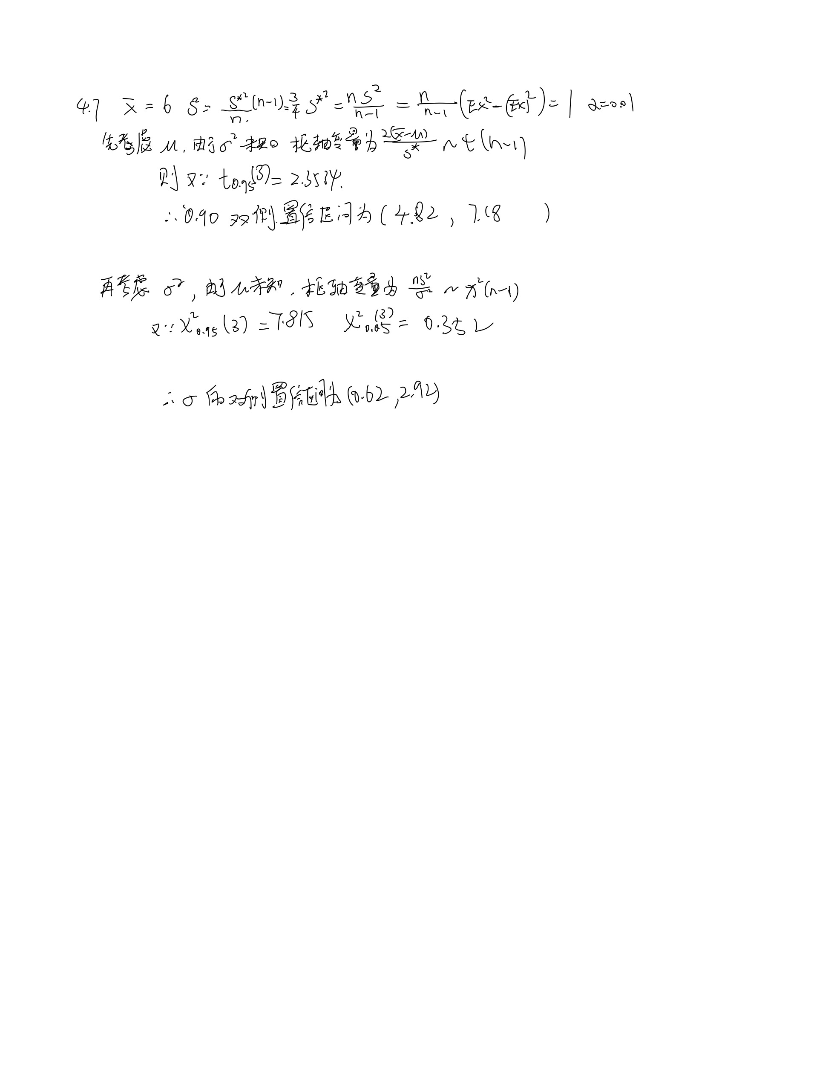
4.7 已知某种油漆的干燥时间（单位：h)服从正态分布N(u,sigma^2)，其中u和sigma^2均未知，现在抽取了四个样品做检验，得数据x1,x2,x3,x4，并由此算出sumx_i=24,sumx_i^2=147。试分别求未知参数u和sigma的双侧0.9置信区间。
解：

4.12
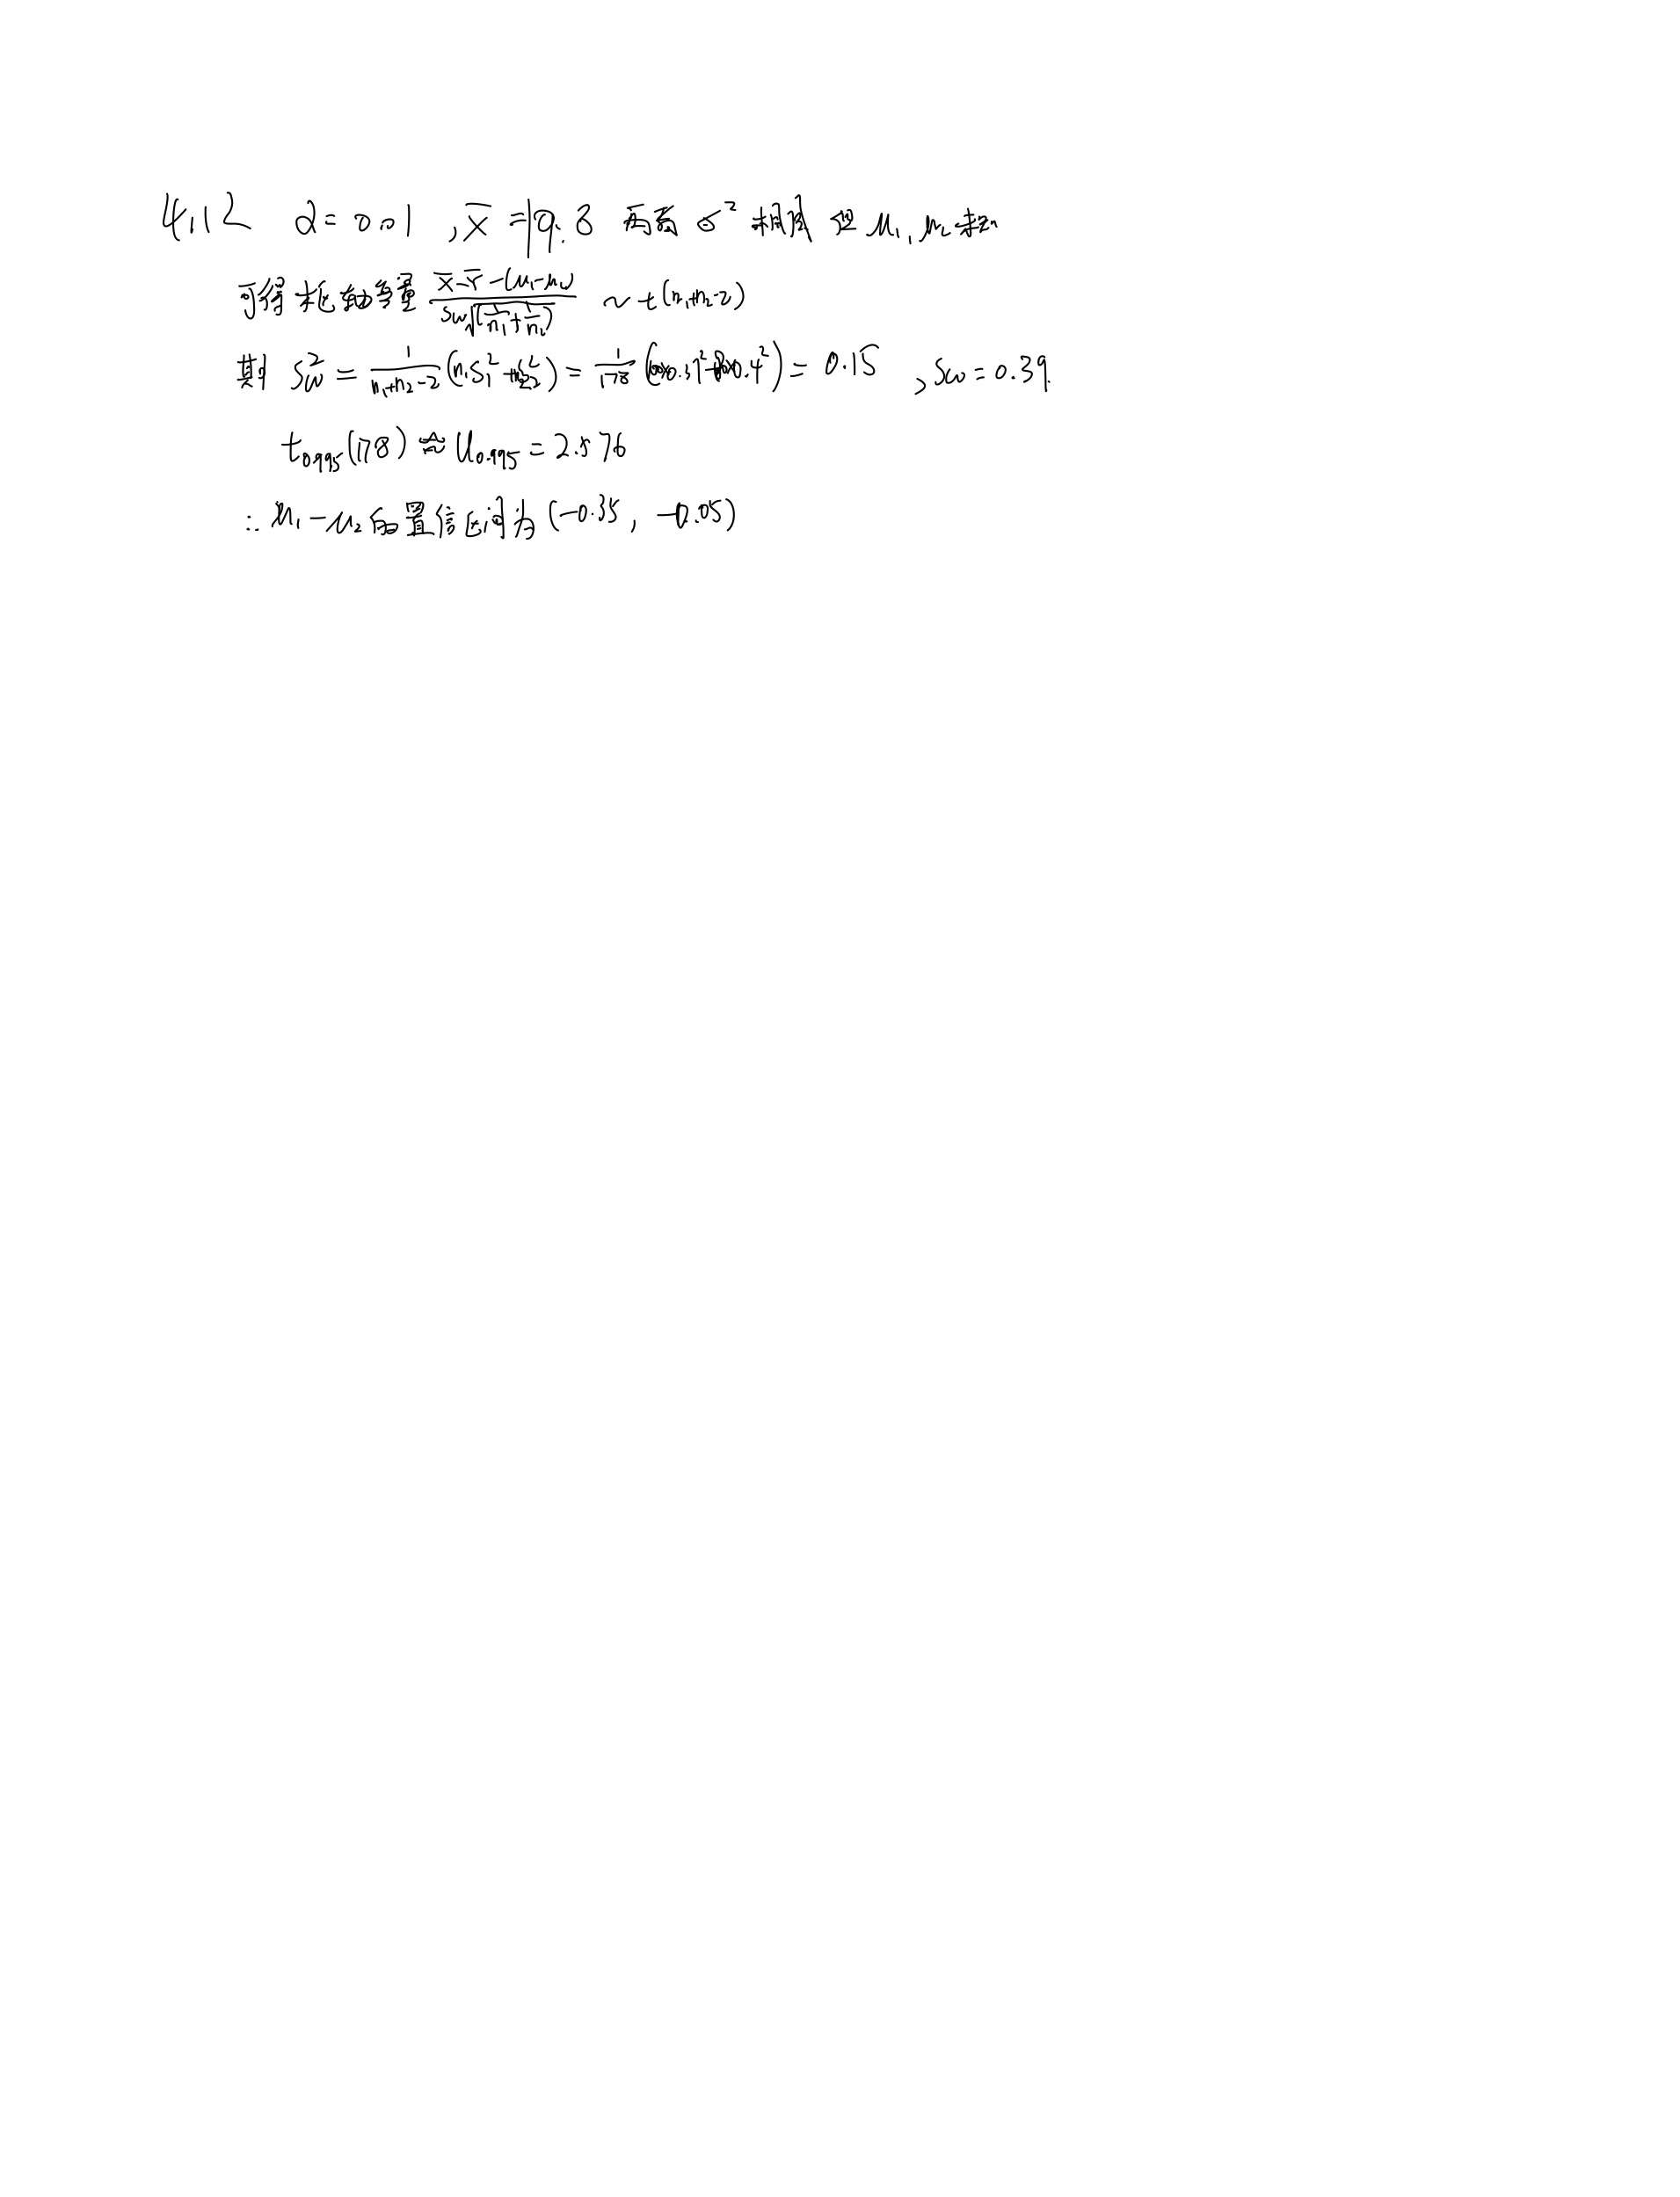
4.12 有甲、乙两台机床，加工同类产品，从两堆产品中各随机抽取若干件，测得产品直径（单位：mm）的样本均值及标准差分别为xbar=19.8,s1=0.37,n1=100,ybar=20,s2=0.4,n2=80。取置信水平1-a=0.99，你能求出u1-u2（即两个总体均值之差）的置信区间吗？
解：

4.14
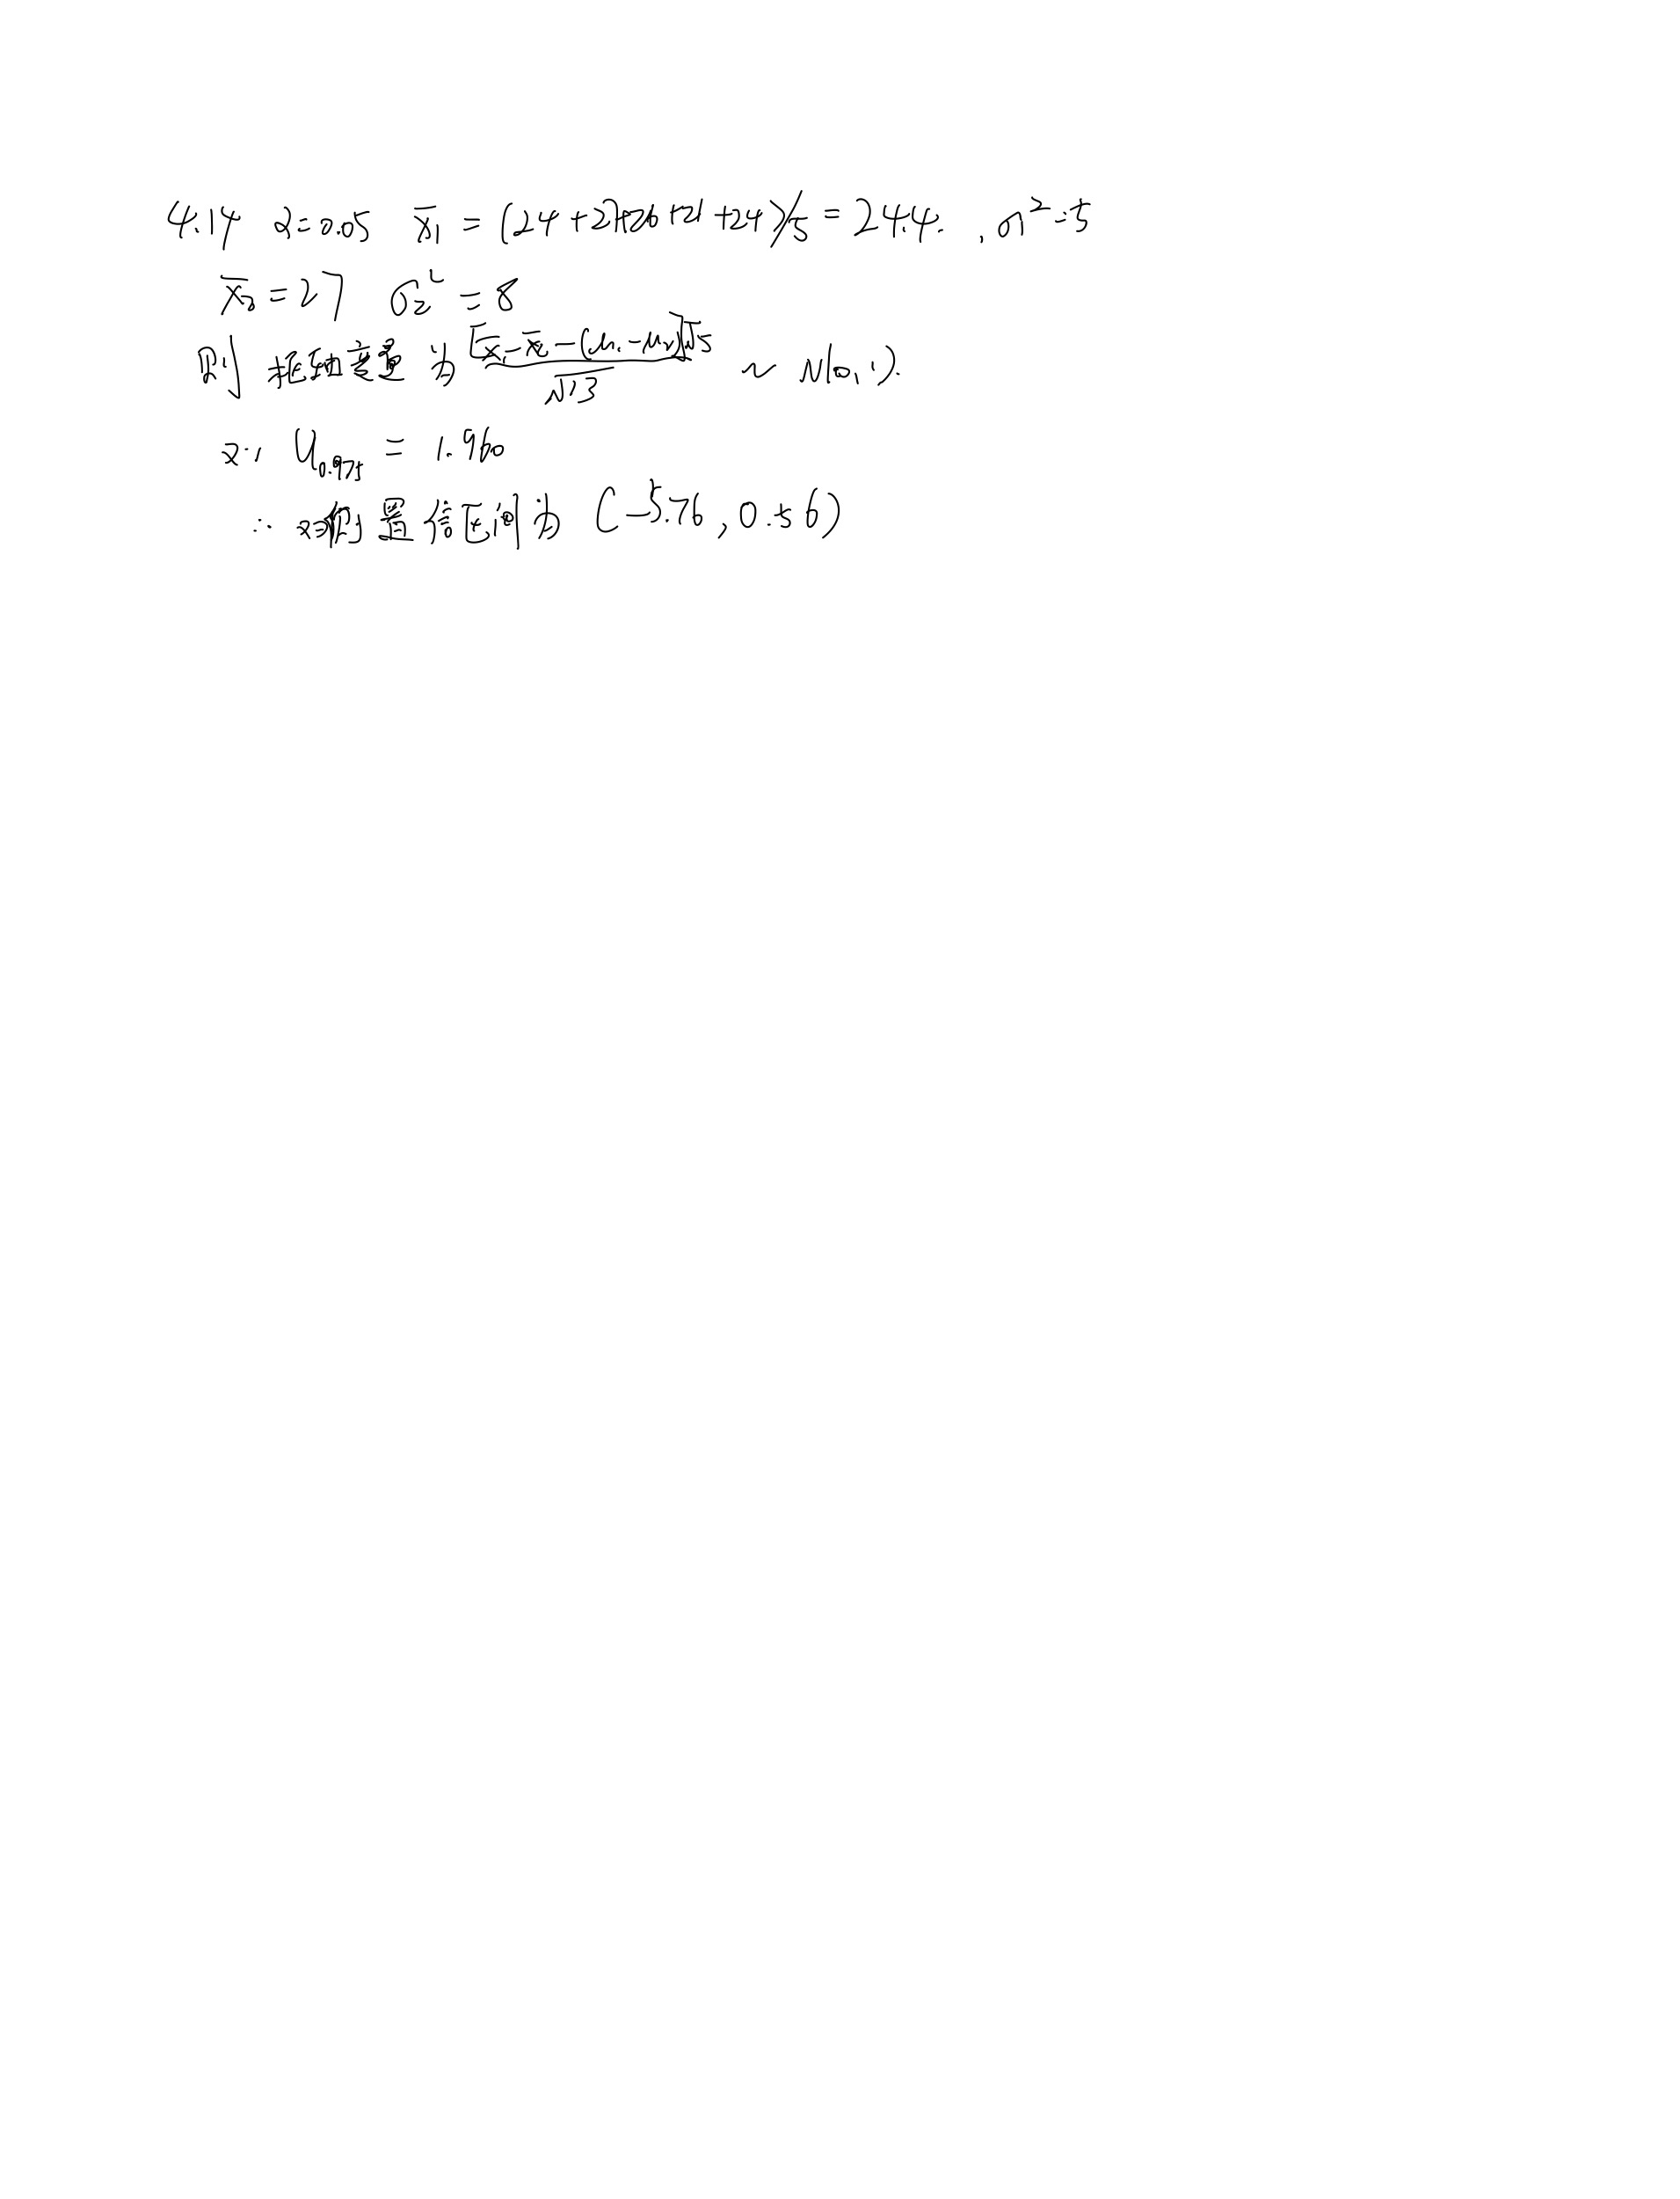
4.14 某香烟厂向化验室送去两批烟草，化验室从两批烟草中各随机抽取重量相同的5例化验，测得尼古丁含量（单位：mg）为： A：24，27，26，21，24 B：27，28，23，31，26 假设两批烟草含尼古丁的量服从正态分布N(u1,5)和N(u2,8)且它们相互独立。取置信水平0.95，求两种烟草的尼古丁平均含量差u1-u2的置信区间。
解：

4.15
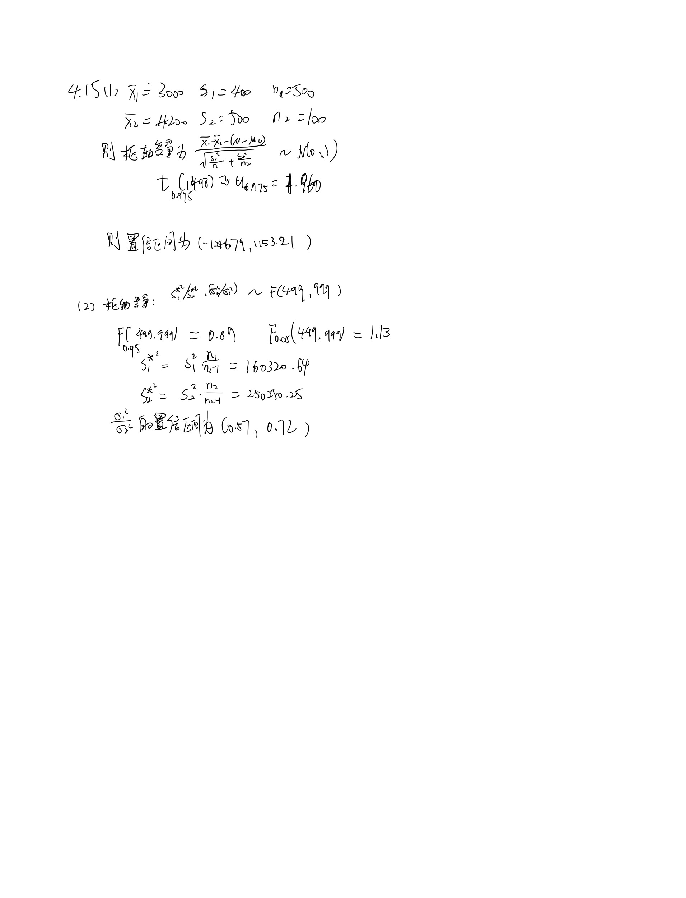
4.15 1988年在甲、乙两城市进行的职工家庭的调查结果表明：甲市抽取500户，平均每户年消费支出3000元，样本标准差s1=400元， 乙市抽取1000户，平均每户年消费支出4200元，样本标准差s2=500元，试求： （1）甲、乙两城市职工家庭每户平均年消费支出间差异的置信区间（取置信水平为0.95）； （2）甲、乙两城市职工家庭每户平均年消费支出方差比sigma1^2/sigma2^2的置信区间（取置信水平为0.90）。
解：

2.13
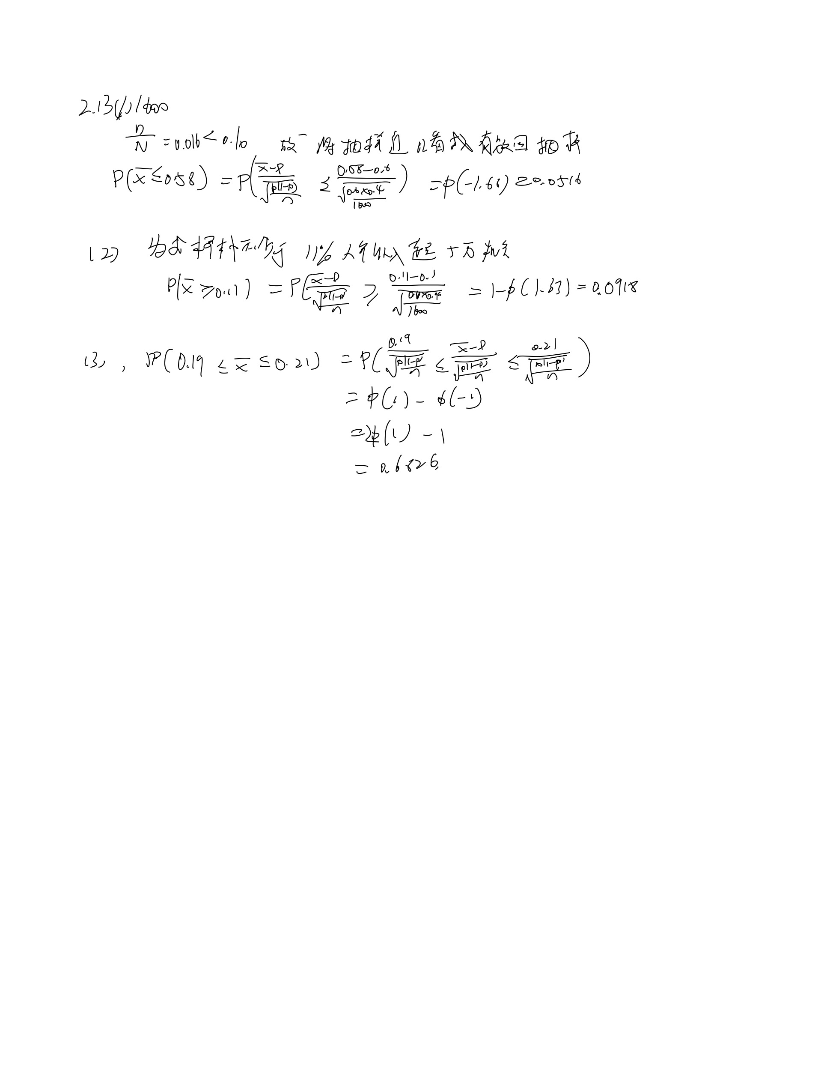
2.13 某市有100000个年满18岁的居民，他们中已婚的占60%，他们中有10%的人的年收入超过5万元，有20%的人受过高等教育。今从中抽取1600人作为随机样本。 （1）为求“样本中不超过58%的人已婚”的机会，需要一个盒子模型，盒中票数应为1600还是100000？问此机会是多少？ （2）为求样本中“不少于11%的人年收入超过5万元”的机会，需要一个盒子模型，盒中每张票子应该写上人们的收入吗？试求此机会。 （3）试求样本中“19%~21%之间的人受过高等教育”的机会。
解：

2.15

2.15 在一个地区内调查某个电视台的收视率。雇主职员椅接受估计中有1个百分数左右的机会误差。你应该使用容量为100、2500还是10000的样本？
解：

2.16
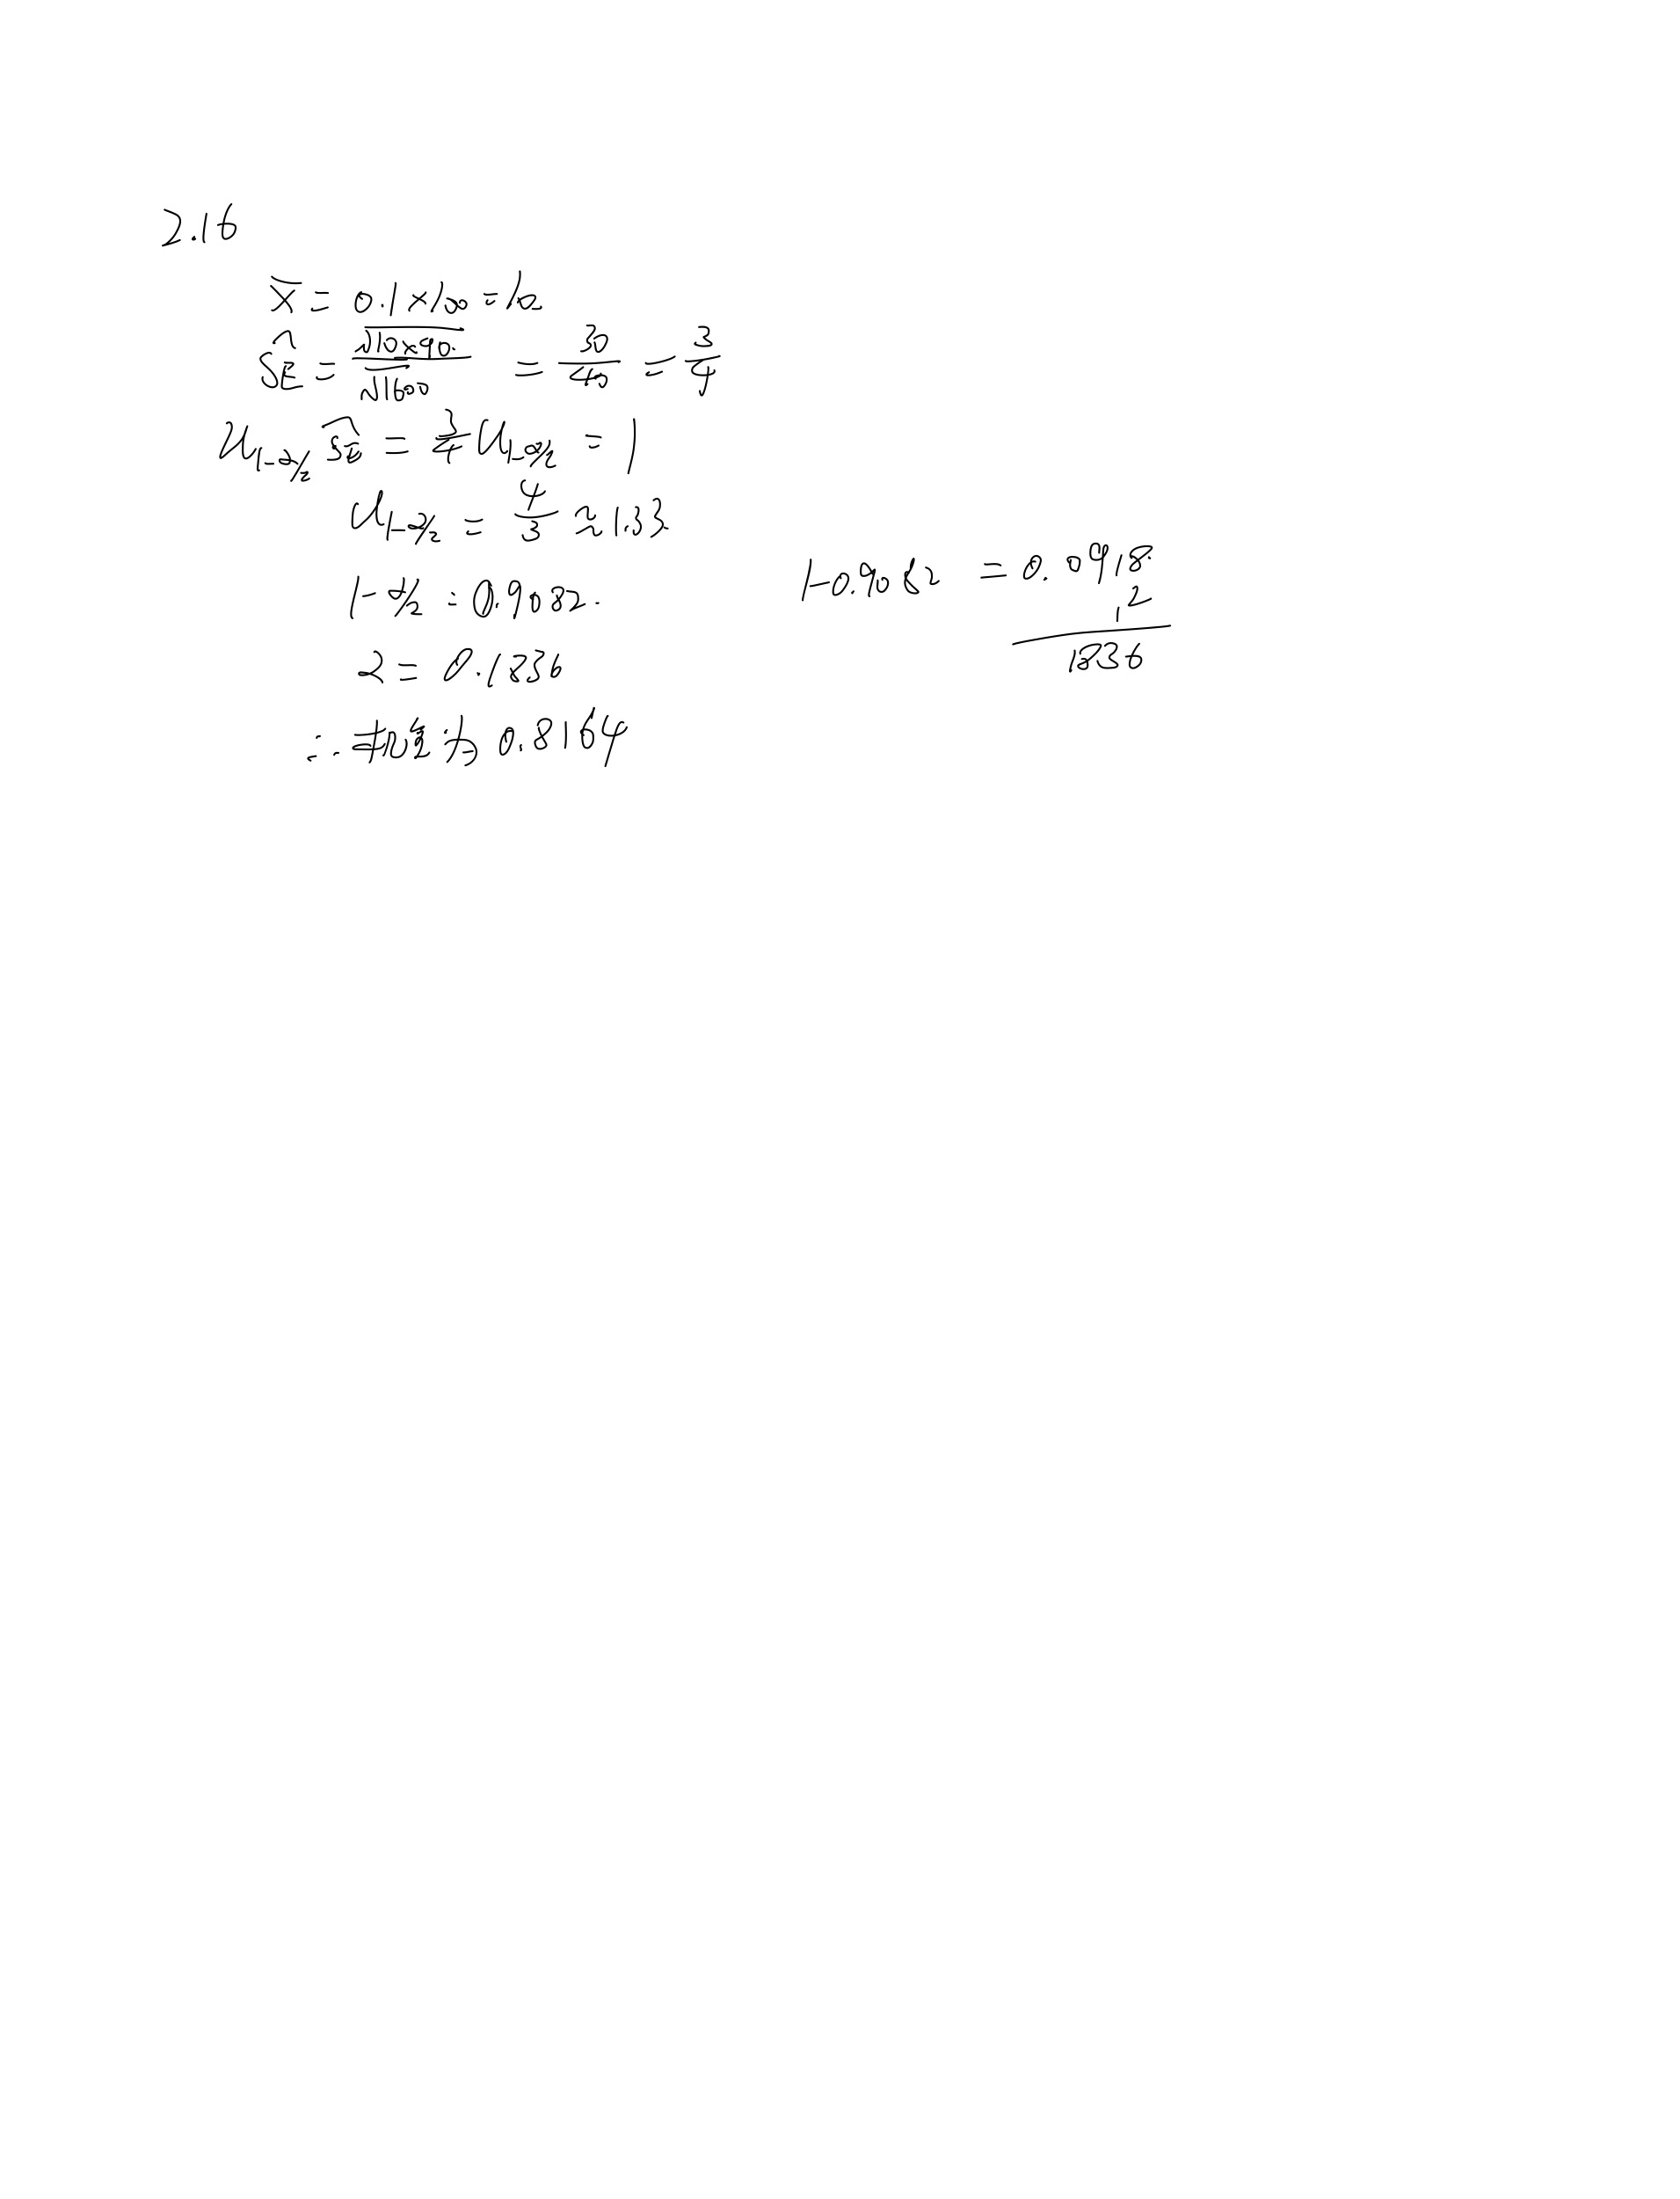
2.16 某镇有25000户家庭，平均拥有汽车1.2万辆，标准差为0.90辆。又，他们中的10%没有汽车。今有1600户家庭的随机样本，试求：9%-11%之间的样本家庭没有汽车的机会。
解：

2.17
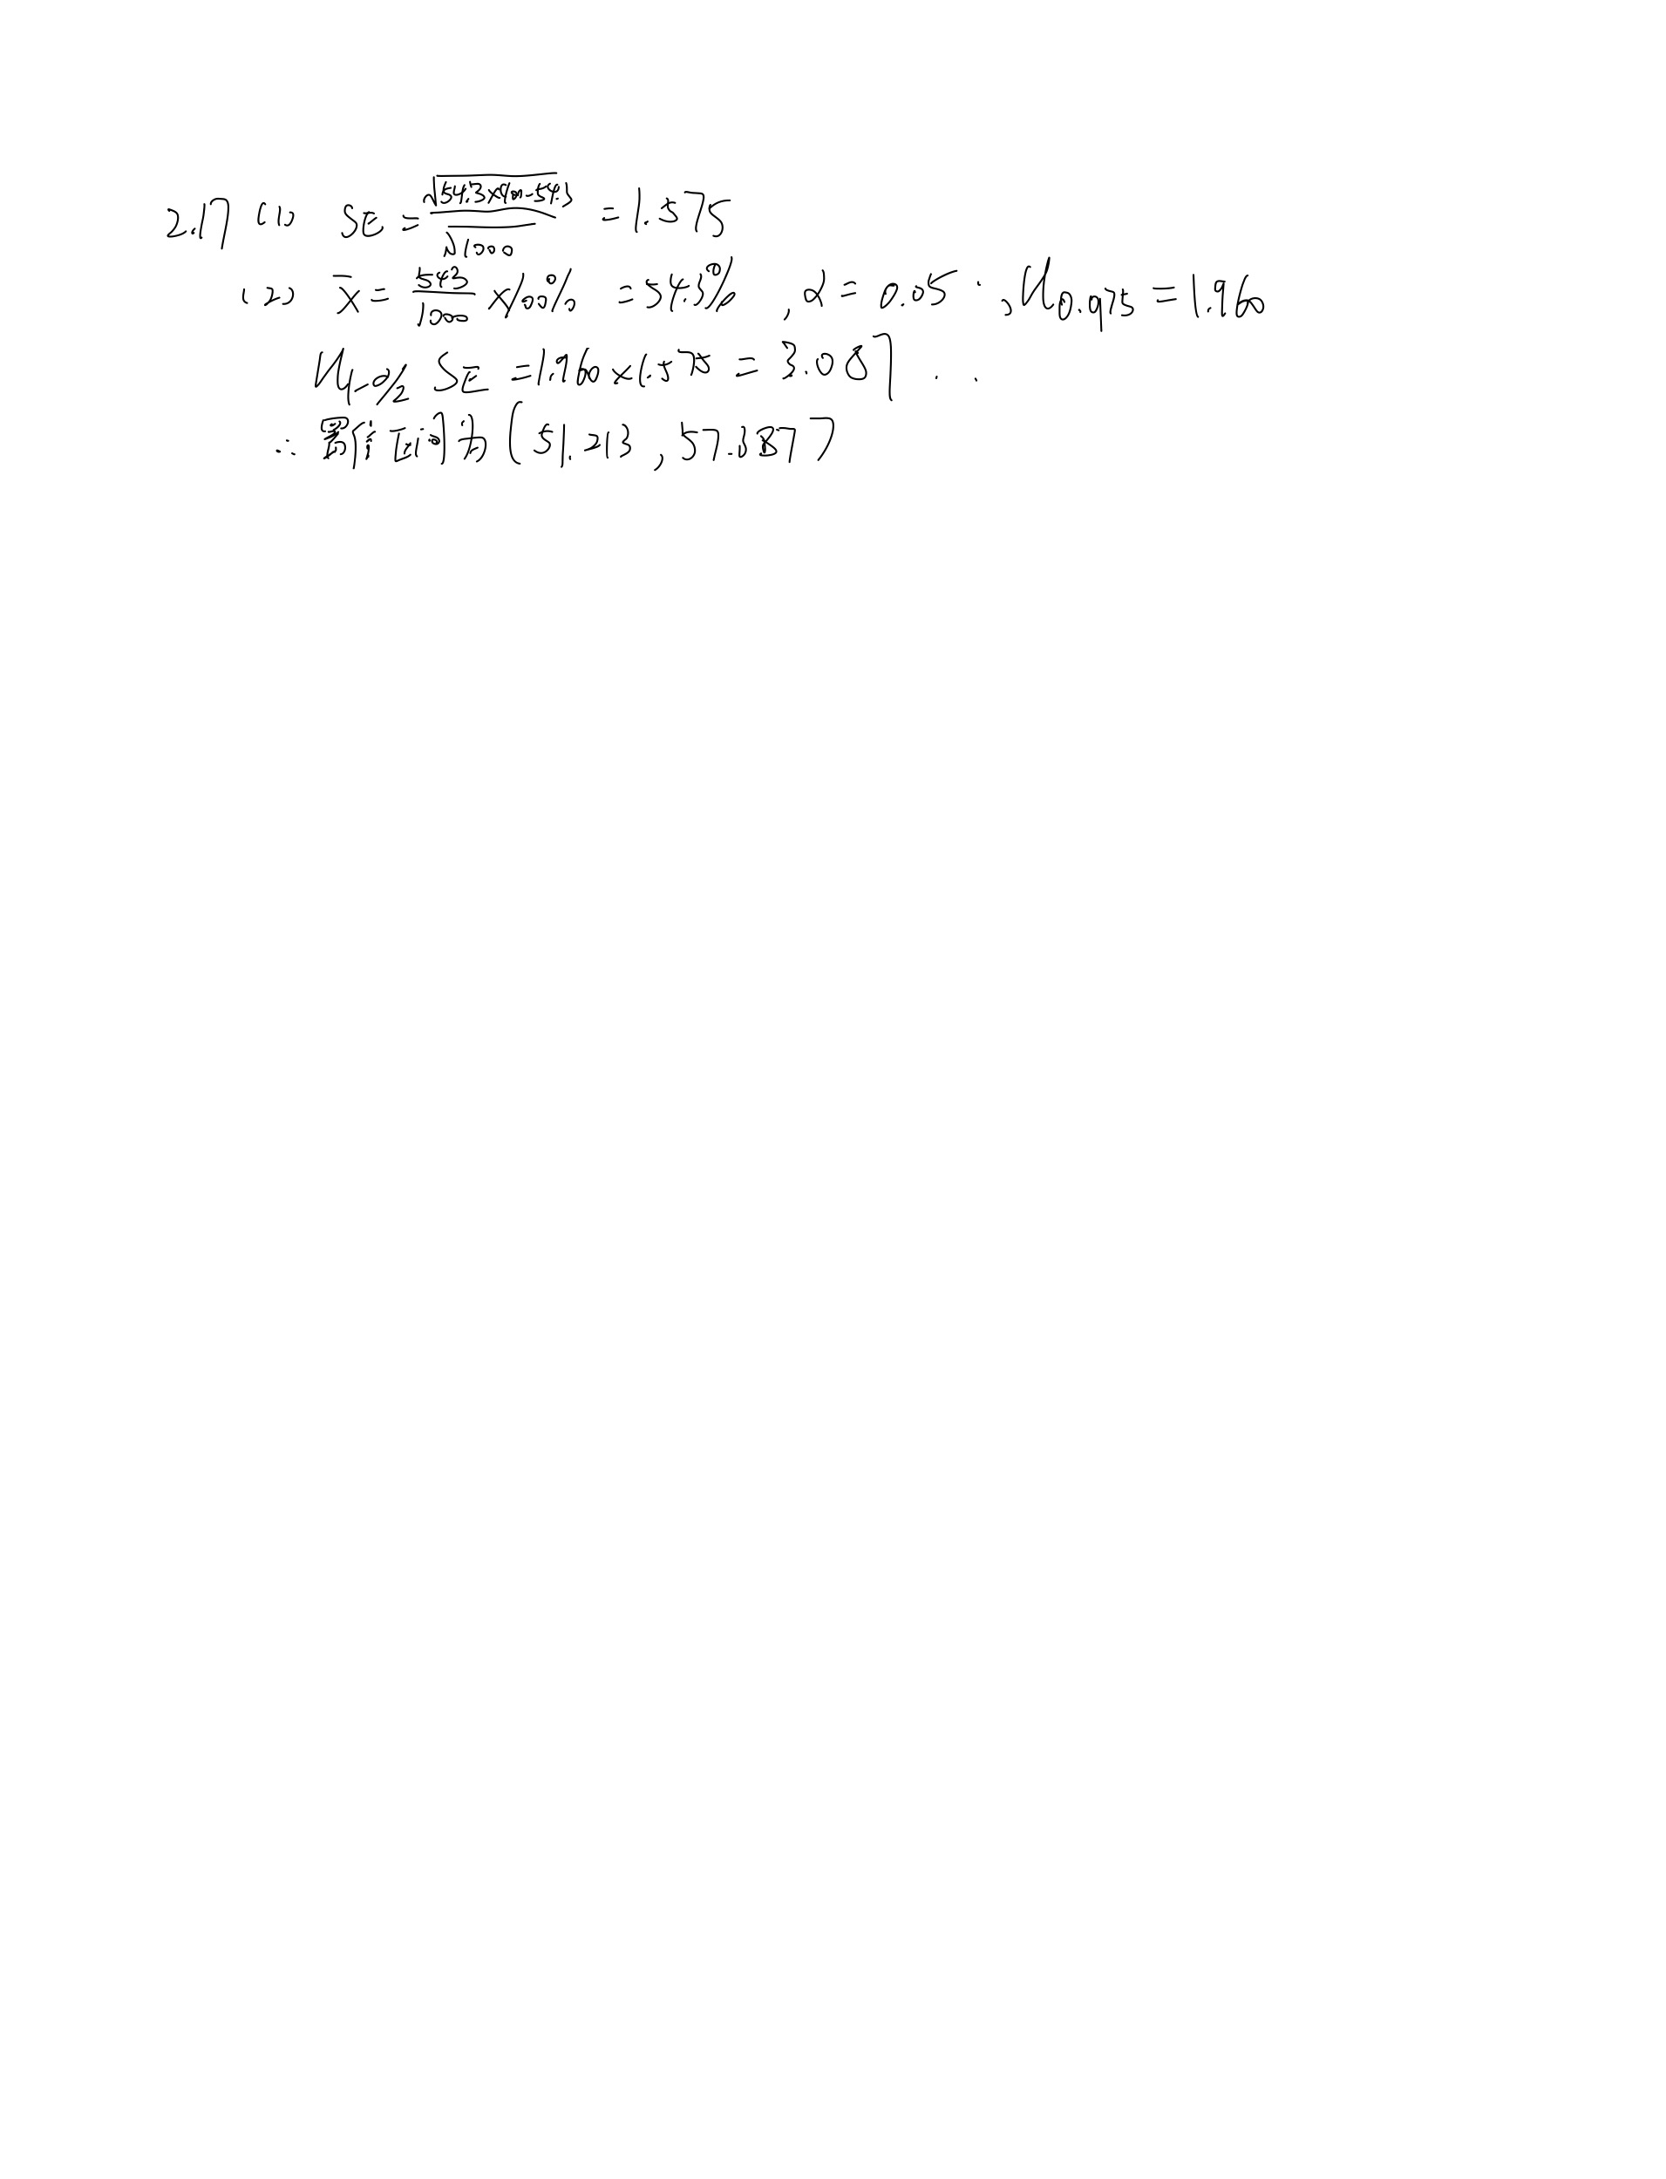
2.17 抽取1000人的随机样本估计美国一个州的民主党人的百分数。样本中有543人是民主党人。 （1）求样本中民主党人百分数的标准误SE; （2）求这个州中民主党人百分数的95%置信区间。
解：

